Facture
 |  |  |  |  |  |  |  | DEVIS N° 2025-437

 | Nom | COMETEL |  |  |  |  | Date | 2025-08-18
 | Adresse | RS LILIA JMZH 2AP01 MNIHLA |  |  |  |  | Commande N°:
 | Code postal | 2094 | Ville | ARIANA | Pays | TN | Responsable | MR SLIM
 | Téléphone | 22619085 fax: |  |  |  |  | MF | 1114374R/A/M/000

 | Référence | Quantité | Description |  |  |  |  | P.U | Montant

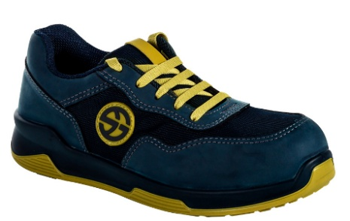
 |  | 22 | CHAUSSURES DE SÉCURITÉ |  |  |  |  | 176.000 DT | 3872.000 DT

 |  |  | BLEU/B

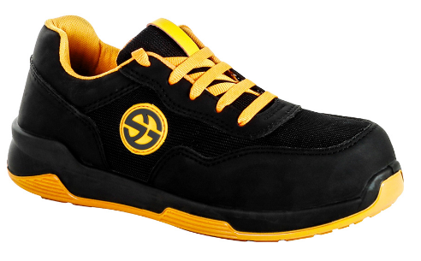
 |  |  | NOIR/B

 |  |  |  |  |  |  |  | Total H.T. | 3872.000 DT
 |  |  |  |  |  |  |  | TIMBRE FISCAL | 1.000 DT
 |  |  | Comptant |  |  |  |  | 19.00% | 735.680 DT
 |  |  |  |  |  |  |  | Total T.T.C. | 4608.680 DT

 |  |  |  |  |  |  |  | SIGNATURE & CACHET :

RIB: 10 000 000 080746 3788 95
STB THAMEUR

 |  | 4 RUE DU CAIRE 1001 TUNIS TEL: 71 258108 FAX : 71 259346 RC:B161701999 MF:645 267 KMA 000
 |  |  | Site web:www.acrobatsolution.com
 |  | MAIL: gamestream@plane.tn///////gamestream.formation@gmail.com

